CARACTERIZACION DEL PROCESO
 |  |  | Caracterización | Código: CAR-GES-01 | 

 |  |  |  | Versión: 02
 |  |  | Proceso: Gestión Estratégica | Fecha: 26/12/2025
 |  |  |  | Página 1 de 2
Objetivo: | Desarrollar las acciones de planeación mediante la formulación, seguimiento,control y evaluación de los diferentes instrumentos de planeación, de manera coherente con el Plan Estratégico de la Entidad y cumpliendo con los lineamientos del Modelo Integrado de Planeacion y Gestion- MIPG
Alcance: | El alcance de este proceso inicia en la formulación de los instrumentos de planeación hasta la elaboración de planes de mejoramiento.
lider del Proceso : | Jefe de oficina de Planeación

Proveedor | Entradas | PHVA | Actividades | Salidas | Clientes o grupos de valor
Ciudadanía Alta Dirección Todos Los Procesos Gobierno Nacional Gobierno Departamental Entidades Reguladoras | Normatividad vigente Políticas Publicas Vigentes Plan de Desarrollo Municipal Proyecto de Inversión | P | Formulacion de los Instrumentos de planeacion | Plan estratégico, Plan indicativo, Plan operativo anual de inversiones, Plan de acción | Ciudadanía y Grupos de Valor Todos los Procesos. La Alta Direccion
Departamento Nacional de Planeacion Consejo Nacional de Política Económica y Social - CONPES Consejo superior de politica fiscal | Conpes 4017 Confis |  | Formulacion de los proyectos institucionales | Proyecto formulado | Planeacion estrategica Alta dirección
Alta Dirección Todos los procesos de la Administración Municipal Entidades descentralizadas Ciudadanía Partes interesadas | Políticas, Planes, Programas y Proyectos | H | Seguimiento a la implementacion de Politicas, Planes, Programas y proyectos | Reporte de informacion de Informes de seguimiento Rendición de cuentas | Ciudadania Control Interno Entes de control
Entidades Públicas Departamento Administrativo de la Función Pública Organización de Estándares Internacionales – ISO Todos los procesos | Manual Operativo del Modelo Integrado de Planeacion y Gestión Decreto 1499 del 2017 |  | Implementacion el Modelo Integrado de Planeacion y Gestion-MIPG | Evidencias de la implementación del Sistema de Planeacion y Gestion Registros de Asistencia Actas de Comité Institucional de Gestión y Desempeño Medición y seguimiento indicadores del Sistema de Gestión de Planeacion y Gestion | Ciudadania Todos los procesos Departamento Administrativo de la Función Pública
Organización de Estándares Internacionales –ISO | ISO-9001 ISO-27001 |  | Implementacion de un sistema inteligente de transporte | sistema inteligente de transporte | Ciudadania operadores usuarios
Ciudadanía Alta Dirección Todos Los Procesos Entes de Ciontrol | NormatividadVigente. Plan de Desarrollo Municipal Consenso entre actores de La Comunidad Planeación Estratégica | V | Verificar que las salidas del proceso cumplan con los requisitos establecidos Plan de accion Reporte de indicadores Resultados de FURAG | Informes de la supervisión y/o Interventoria Informes de auditoría Informes de Revisión por la Dirección Actividades de control | Ciudadania Todos los procesos Departamento Administrativo de la Función Pública
Procesos de la Entidad | Proyectos formulados |  | Evaluacion de proyectos institucionales | Proyecto evaluado | Unidad de Movilidad Urbana Sostenible-Ministerio de Transporte Alcaldia de Ibague
Proceso Gestión Estratégica | Plan de Desarrollo Municipal Planes de Acción Planes, Programas y Proyectos actualizados y Ejecutados | A | Planes de mejoramiento y acciones correctivas | Indicadores de Gestión Mapas de riesgos actualizados. Informes de seguimiento del proceso Acciones Correctivas y de mejora | Ciudadania Todos los procesos Departamento Administrativo de la Función Pública

RECURSOS
Tecnología, infraestructura, equipos |  | Humanos |  | Financieros
Software y hardware para la operación del proceso Área física con las condiciones apropiadas para el desarrollo de las actividades. Condiciones ergonómicas para el trabajo del personal |  | Jefe de Oficina , profesionales Universitarios, tecnicos Operativos |  | Presupuesto para la operación del proceso

Normatividad y/o requisitos que aplican para el proceso
Requisitos del cliente

Requisitos MIPG |  |  | Requisitos legales y reglamentarios
2a dimensión: Direccionamiento Estratégico y Planeación 3a dimensión: Gestión con valores para resultados 6a Gestión del conocimiento y la Innovación |  |  | Ver Normograma

Puntos de control |  | Políticas de operación |  | Riesgos asociados al proceso
Autoevaluación del Proceso Ver Procedimientos |  |  |  | Ver Mapa de Riesgos del Proceso

Documentos |  |  |  | Registros
Ver listado maestro de documentos

Parámetros de Seguimiento y Medición (Ver Matriz De Indicadores)
Código |  | Nombre del Indicador |  | Tipo
 |  | Porcentaje de avance de los planes de accion |  | Eficacia

Control de Cambios
Versión |  | Vigente desde |  | Descripción del cambio
0 |  | Junio 01 de 2023 |  | Nuevo

Ruta de aprobación
Elaboró |  | Revisó |  | Aprobó
Jefe de Oficina Asesora de Planeacion |  | Jefe de Oficina Asesora de Planeacion |  | Jefe de Oficina Asesora de Planeacion

PROCESO
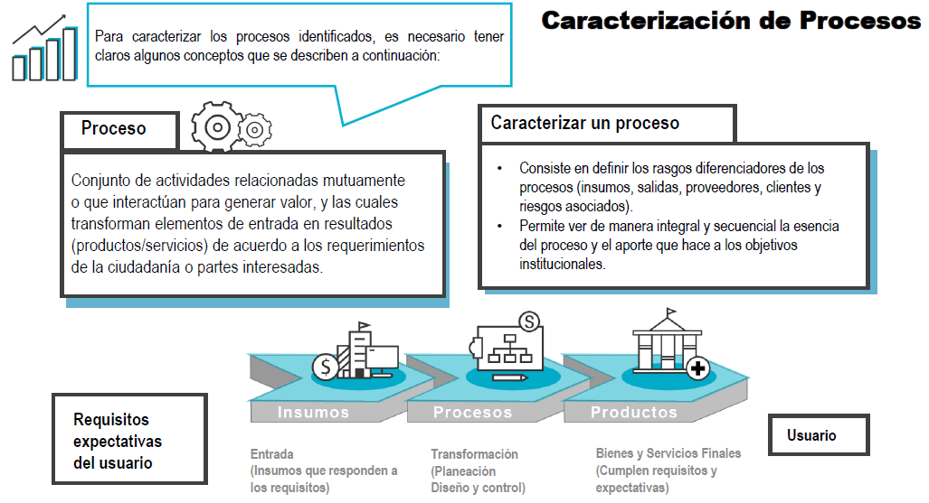

OBJETIVO
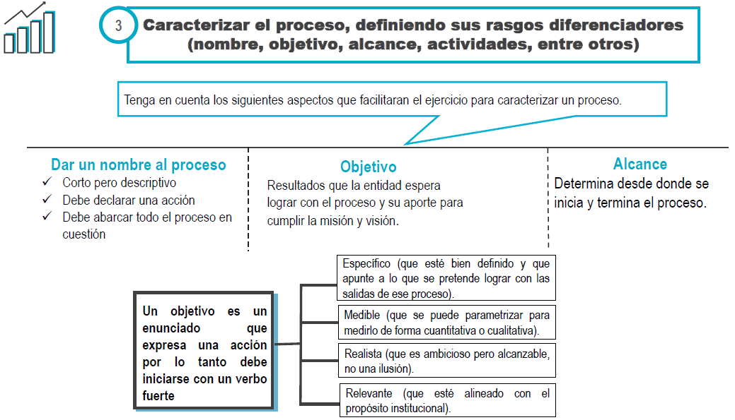

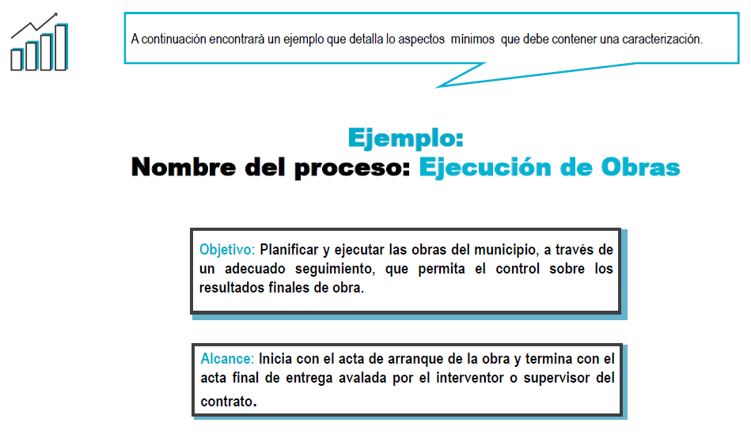

ACTIVIDADES CLAVE
